Sheet1
barcode | productname | category | unit
OEQ001 | ปากกาน้ำเงิน | อุปกรณ์สำนักงาน | ด้าม
OEQ002 | ปากาแดง | อุปกรณ์สำนักงาน | ด้าม
OEQ003 | ปากกาเมจิก เล็ก | อุปกรณ์สำนักงาน | ด้าม
OEQ004 | ปากกาเมจิก ใหญ่ | อุปกรณ์สำนักงาน | ด้าม
OEQ005 | ปากกาเน้นข้อความ | อุปกรณ์สำนักงาน | ด้าม
OEQ006 | ปากกาไวท์บอร์ด | อุปกรณ์สำนักงาน | ด้าม
OEQ007 | ดินสอ | อุปกรณ์สำนักงาน | แท่ง
OEQ008 | เทปลบคำผิด | อุปกรณ์สำนักงาน | อัน
OEQ009 | ยางลบ | อุปกรณ์สำนักงาน | ก้อน
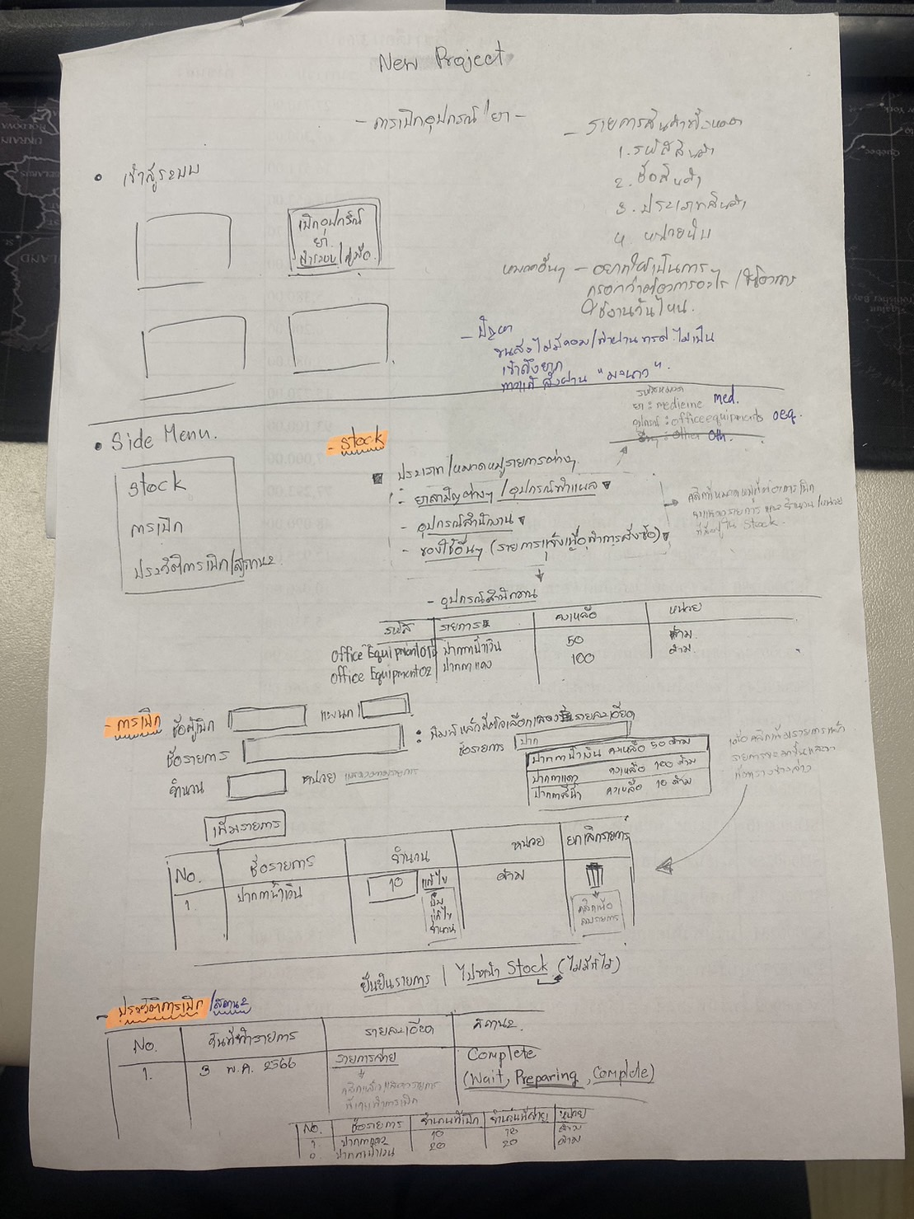
OEQ010 | แปรงลบกระดาน | อุปกรณ์สำนักงาน | อัน
OEQ011 | ไม้บรรทัด | อุปกรณ์สำนักงาน | อัน
OEQ012 | คัตเตอร์ เล็ก | อุปกรณ์สำนักงาน | อัน
OEQ013 | คัตเตอร์ ใหญ่ | อุปกรณ์สำนักงาน | อัน
OEQ014 | ใบมีดคัตเตอร์ A100 เล็ก | อุปกรณ์สำนักงาน | กล่อง(เล็ก)
OEQ015 | ใบมีดคัตเตอร์ L150 เล็ก | อุปกรณ์สำนักงาน | กล่อง(เล็ก)
OEQ016 | กรรไกร | อุปกรณ์สำนักงาน | เล่ม
OEQ017 | แม็กซ์เย็บกระดาษ เล็ก | อุปกรณ์สำนักงาน | อัน
OEQ018 | แม็กซ์เย็บกระดาษ กลาง | อุปกรณ์สำนักงาน | อัน
OEQ019 | แม็กซ์เย็บกระดาษ ใหญ่ | อุปกรณ์สำนักงาน | อัน
OEQ020 | ลูกแม็กซ์เย็บกระดาษ (10-1M) เล็ก | อุปกรณ์สำนักงาน | กล่อง(เล็ก)
OEQ021 | ลูกแม็กซ์เย็บกระดาษ (35-1M) กลาง | อุปกรณ์สำนักงาน | กล่อง(เล็ก)
OEQ022 | ลูกแม็กซ์เย็บกระดาษ (3-1M) ใหญ่ | อุปกรณ์สำนักงาน | กล่อง(เล็ก)
OEQ023 | ที่ถอนลวดเย็บกระดาษ | อุปกรณ์สำนักงาน | อัน
OEQ024 | คลิปหนีบดำ 19มม. | อุปกรณ์สำนักงาน | กล่อง
OEQ025 | คลิปหนีบดำ 32มม. | อุปกรณ์สำนักงาน | กล่อง
OEQ026 | คลิปหนีบดำ 51มม. | อุปกรณ์สำนักงาน | กล่อง
OEQ027 | ลวดหนีบกระดาษ | อุปกรณ์สำนักงาน | กล่อง
OEQ028 | โพสต์อิท เล็ก | อุปกรณ์สำนักงาน | เล่ม
OEQ029 | โพสต์อิท ใหญ่ | อุปกรณ์สำนักงาน | เล่ม
OEQ030 | แฟ้มซองพลาสติก | อุปกรณ์สำนักงาน | ซอง
OEQ031 | ซองถนอมเอกสาร 11 รู | อุปกรณ์สำนักงาน | ซอง
OEQ032 | ซองเอกสารขยายข้าง | อุปกรณ์สำนักงาน | ซอง
OEQ033 | ซองเอกสาร A4 | อุปกรณ์สำนักงาน | ซอง
OEQ034 | พลาสติกเคลือบบัตร | อุปกรณ์สำนักงาน | แผ่น
OEQ035 | สันรูด เข้าเล่มเอกสาร | อุปกรณ์สำนักงาน | อัน
OEQ036 | เทปใส แกน 1 นิ้ว | อุปกรณ์สำนักงาน | ม้วน
OEQ037 | เทปใส แกน 3 นิ้ว | อุปกรณ์สำนักงาน | ม้วน
OEQ038 | เทปกาวสองหน้าบาง | อุปกรณ์สำนักงาน | ม้วน
OEQ039 | เทปกาวสองหน้าหนา 3M | อุปกรณ์สำนักงาน | ม้วน
OEQ040 | เทปผ้า กว้าง 1 นิ้ว | อุปกรณ์สำนักงาน | ม้วน
OEQ041 | เทปผ้า กว้าง 2 นิ้ว | อุปกรณ์สำนักงาน | ม้วน
OEQ042 | กาวแท่ง | อุปกรณ์สำนักงาน | แท่ง
OEQ043 | แท่นตัดเทป ตั้งโต๊ะ | อุปกรณ์สำนักงาน | แท่น
OEQ044 | ที่ตัดเทป | อุปกรณ์สำนักงาน | อัน
OEQ045 | หมึก LQ310 | อุปกรณ์สำนักงาน | กล่อง
OEQ046 | หมึกเติมแท่นประทับ สีน้ำเงิน | อุปกรณ์สำนักงาน | ขวด
OEQ047 | หมึกเติมแท่นประทับ สีแดง | อุปกรณ์สำนักงาน | ขวด
OEQ048 | ถ่านไฟฉาย AA | อุปกรณ์สำนักงาน | ก้อน
OEQ049 | ถ่านไฟฉาย AAA | อุปกรณ์สำนักงาน | ก้อน
OEQ050 | ถ่านไฟฉาย 9V | อุปกรณ์สำนักงาน | ก้อน
OEQ051 | ถ่านกระดุม | อุปกรณ์สำนักงาน | ก้อน
MED001 | ยาพารา Cemol 500mg. | ยาสามัญ/อุปกรณ์ทำแผล | ซอง
MED002 | ยาไทลินอล | ยาสามัญ/อุปกรณ์ทำแผล | แผง
MED003 | คาร์บอน แก้ท้องเสีย | ยาสามัญ/อุปกรณ์ทำแผล | ซอง
MED004 | ยาธาตุ กระต่ายบิน | ยาสามัญ/อุปกรณ์ทำแผล | ขวด
MED005 | ยาแก้อักเสบ | ยาสามัญ/อุปกรณ์ทำแผล | เม็ด
MED006 | ยาแก้แพ้ | ยาสามัญ/อุปกรณ์ทำแผล | เม็ด
MED007 | เคาท์เตอร์เพน | ยาสามัญ/อุปกรณ์ทำแผล | หลอด
MED008 | เบตาดีน | ยาสามัญ/อุปกรณ์ทำแผล | ขวด
MED009 | แอลกอฮอล์ล้างแผล | ยาสามัญ/อุปกรณ์ทำแผล | ขวด
MED010 | สำลี | ยาสามัญ/อุปกรณ์ทำแผล | ถุง
MED011 | ยาหม่อง | ยาสามัญ/อุปกรณ์ทำแผล | กระปุก
MED012 | ยาล้างตา | ยาสามัญ/อุปกรณ์ทำแผล | ขวด
MED013 | ยาดม | ยาสามัญ/อุปกรณ์ทำแผล | หลอด
MED014 | พลาสเตอร์ยา | ยาสามัญ/อุปกรณ์ทำแผล | แผ่น
MED015 | น้ำเกลือ | ยาสามัญ/อุปกรณ์ทำแผล | ขวด
MED016 | พลาสเตอร์ตราเสือ | ยาสามัญ/อุปกรณ์ทำแผล | แผ่น
MED017 | แผ่นกอเอี๊ยะ | ยาสามัญ/อุปกรณ์ทำแผล | แผ่น
MED018 | ผ้าพันเคล็ด | ยาสามัญ/อุปกรณ์ทำแผล | ผืน
MED019 | แอลกอฮอล์ 75% สำหรับล้างมือ | ยาสามัญ/อุปกรณ์ทำแผล | แกลลอน
MED020 | ผ้าก๊อตพันแผล | ยาสามัญ/อุปกรณ์ทำแผล | ซอง
MED021 | เทปติดผ้าก๊อต | ยาสามัญ/อุปกรณ์ทำแผล | ม้วน

